상품제안서
7in1 올인원 무선 고속멀티충전독 | 상품코드: S22797

 |  |  |  |  |  |  | 02-713-8555 | www.synergygift.co.kr
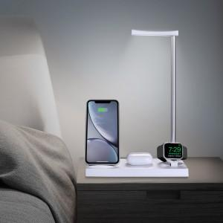 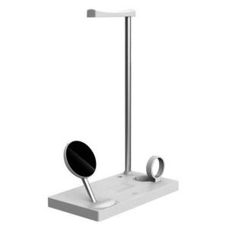 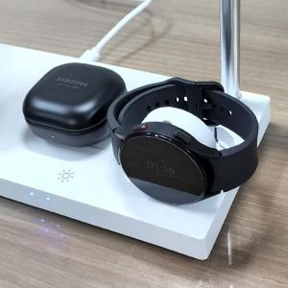

【상세/제작정보】 | <p>※ 블랙 단종</p>

【인쇄/포장옵션】 | 레이저 / 포장지포장

【공급단가】 | 수량 | 30~ | 100~ | 300~ | 500~ | 1,000~
*VAT별도 | 단가 | 19,620원 | 19,160원 | 18,080원 | 17,610원 | 17,150원

【상품 URL】 | https://www.synergygift.co.kr:443/src/goods_detail.php?gdno=22797

